Лист1
Заголовок | Описание | Шаги воспроизведения | Фактический результат | Ожидаемый результат | Вложения | Категория | Статус | Дата
большинство полей не сохраняются | дата, место, описание, список участников не сохраняются в базе данных | Запустил программу, нажал кнопку добавить событие, внёс все данные, сохранил, открыл созданное событие | В открытом событии только заголовок имеет изменённый характер, все остальные значения заданы по умолчанию | Все поля должны быть изменены | 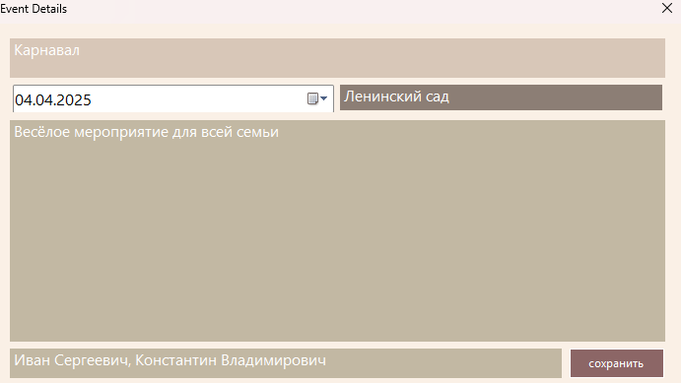 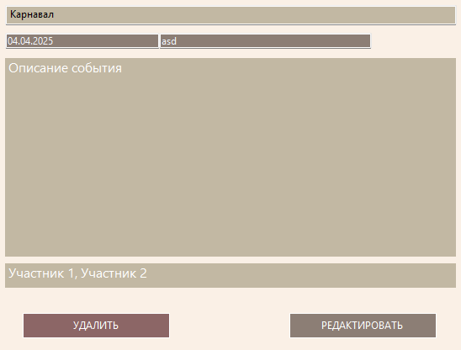 | Серьёзный | Исправлен | 2025-04-04
кнопки отчётность и сортировка ничего не делают | При нажатии на кнопки отчётность и сортировка ничего не происходит | Запустил программу, нажал кнопку отчётность, нажал кнопку сортировка | ничего не происходит | кнопка отчётность должна генерировать отчёты о событиях по выбранным критериям, кнопка сортировка должна фильтровать события по дате и категории |  | Серьёзный | Исправлен | 2025-04-04
кнопки удалить и редактировать не имеют функционала | При нажатии на кнопки удалить и редактировать вылазит сообщение о том, что функционал потом появится | Запустил программу, нажал кнопку удалить, нажал кнопку редактировать | сообщение о появлении функционала в будущем | Кнопка удалить должна удалять событие из списка, кнопка редактировать должна давать возможность изменить поля события в списке | 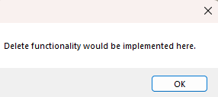 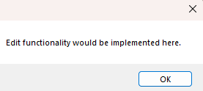 | Серьёзный | Исправлен | 2025-04-04
Сомнительная реализация списка участников | Список участников реализован в одну строчку, что не очень удобно | Запустил программу, посмотрел на список участников | запись всех участников в одну небольшую строку | увеличенное пространство для участников, чтобы было удобнее |  | Средний | Отправлен на доработку | 2025-04-04
несоответствие элементов интерфейса полноэкранному окну | при разворачивании на весь экран все основные элементы интерфейса остаются того же размера | Запустил программу, развернул на весь экран | Интерфейс остался маленьким | Интерфейс должен быть под размер окна | 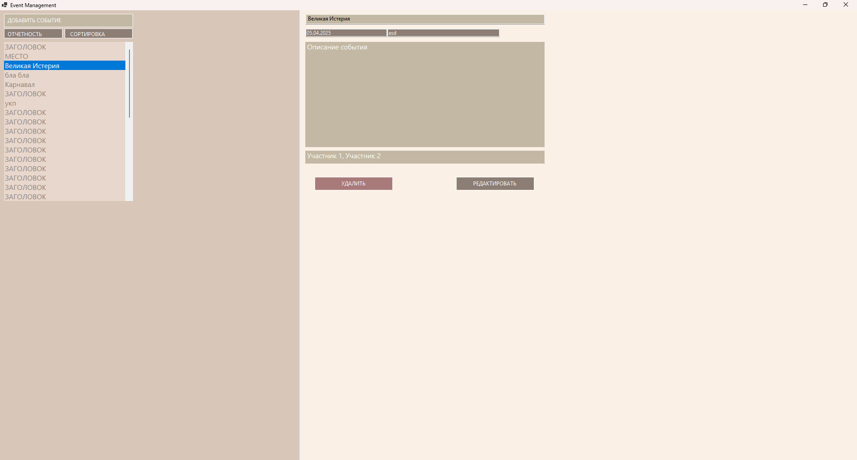 | Средний | Исправлен | 2025-04-04
несоответствие элементов интерфейса измененному окну | при изменении размера окна, элементы интерфейса либо сужаются в пространстве, делая использование программы невозможным, либо расширяют пространство вокруг себя, ломая пропорции дизайна | Запустил программу, максимально сузил и расширил границы окна | интерфейс начал пропадать при сужении и терять пропорции при расширении окна | Интерфейс должен быть доступен при сужении и сохранять пропорции при расширении окна |  | Средний | Исправлен | 2025-04-04
пустая форма при запуске программы | при запуске программы пред нами предстаёт абсолютно пустая форма, которая даже не представляет собой макета, так как не имеет названий полей | Запустил программу, посмотрел на форму события | абсолютно пустая форма события | макет формы с названиями полей по умолчанию | 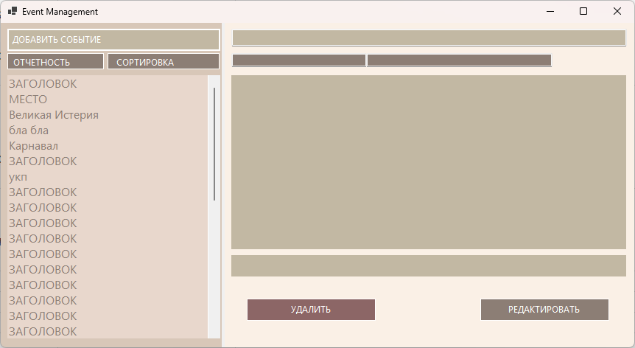 | Лёгкий | Исправлен | 2025-04-04
возможность менять поля в форме события в режиме просмотра | кнопка редактировать должна будет создавать отдельную форму, потому странно, что при выборе формы мы сразу можем менять поля в ней, хоть эти изменения не сохраняются | Запустил программу, выбрал событие из списка, кликнул на заголовок, поменял его | я смог внести изменения в заголовок | при выборе событий в основной форме, их поля должны быть только для чтения |  | Лёгкий | Исправлен | 2025-04-04
Некорректная дата по умолчанию | При добавлении события, дата по умолчанию не текущая, а фиксированная - 03.04.2025 | Запустил программу, нажал кнопку создать событие, посмотрел на окошко с датой | написано 03.04.2025 | ожидалось, что будет написана текущая дата, то есть 11.04.2025 | 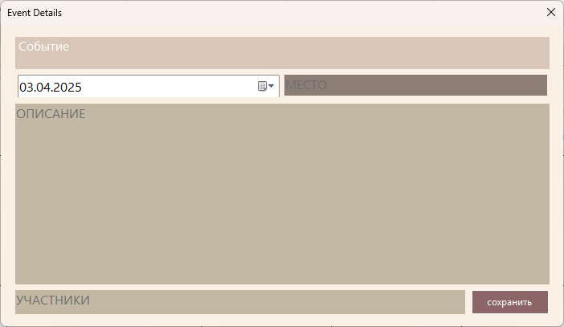 | Лёгкий | Отправлен на доработку | 2025-04-11
Форма не обновляется при удалении события | При удалении события, оно удаляется из списка событий, но при этом остаётся открытым на форме справа от списка | Запустил программу, создал событие, удалил событие. Запустил программу, создал 2 события, удалил одно из событий | в обоих случаях на форме остались заполненные данные | ожидалось, что данные на форме примут значение по умолчанию или значения другой формы (при её наличии) | 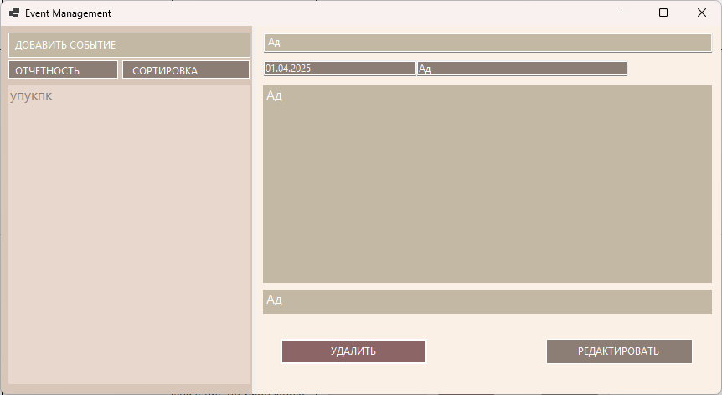  | Лёгкий | Исправлен | 2025-04-11
Форма не обновляется при изменении события | При изменении событии, его название меняется в списке событий, но сама форма остается прежней, пока не нажмёшь на название события в списке | Запустил программу, создал событие, редактировал событие | на форме остаются неизменённые данные | данные на форме меняются |  | Лёгкий | Отправлен на доработку | 2025-04-11
Возможность переноса строки в названии события | При заполнении формы создания или редактирования имеется возможность переноса строки во всех текстовых полях (в том числе и в заголовке) | Запустил программу, нажал кнопку создать событие, заполнил данные, нажал Enter в полях Заголовок, Место и Участники | Осуществился перенос строки | В упомянутых полях не должен работать перенос строки (в заголовке точно) | 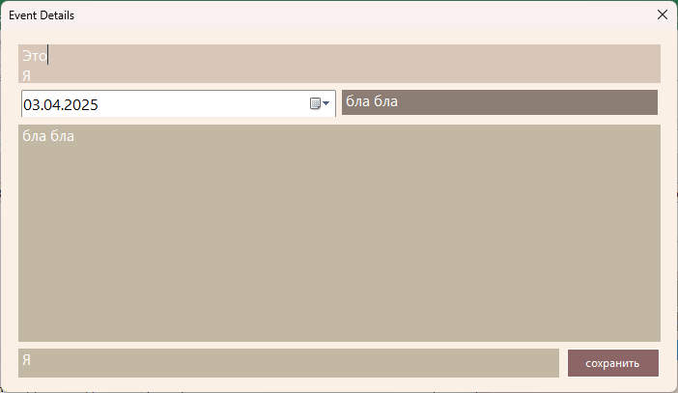 | Средний | Отправлен на доработку | 2025-04-11
Добавление пустых событий | Если создать событие и не вводить никакие данные, то названия пустых событий не будут отображаться в списке | Запустил программу , создал событие, не вводив никакие данные | Название события не отображается в списке | Должно создаваться обычное событие с дефолтными значениями | 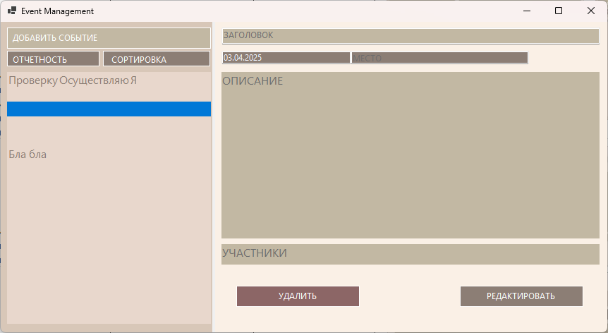 | Средний | Исправлен | 2025-04-11
Создание новых событий кнопкой редактирования | Если в списке не выбрано никакое событие (этого можно добиться при запуске программы, а также после добавления, удаления или редактирования события) или событий нет вовсе, то кнопка редактирования создаёт новое событие | 1) Запустил программу, нажал кнопку редактирования 2) Запустил программу, выбрал событие, удалил его, нажал кнопку редактирования 3) Запустил программу, выбрал событие, отредактировал его, нажал кнопку редактирования 4) Запустил программу, удалил все события, нажал кнопку редактирования | Во всех случаях открылась форма создания нового события | Кнопка не должна работать, или выводить сообщение с просьбой выбрать событие |  | Серьёзный | Отправлен на доработку | 2025-04-11
Отсутствие даты при запуске программы | При запуске программы все поля имеют значения по умолчанию, кроме даты, на её месте ничего нет, пустое окошко выглядит некрасиво | Запустил программу, посмотрел на форму события | На месте даты ничего нет | Все поля имеют значения по умолчанию | 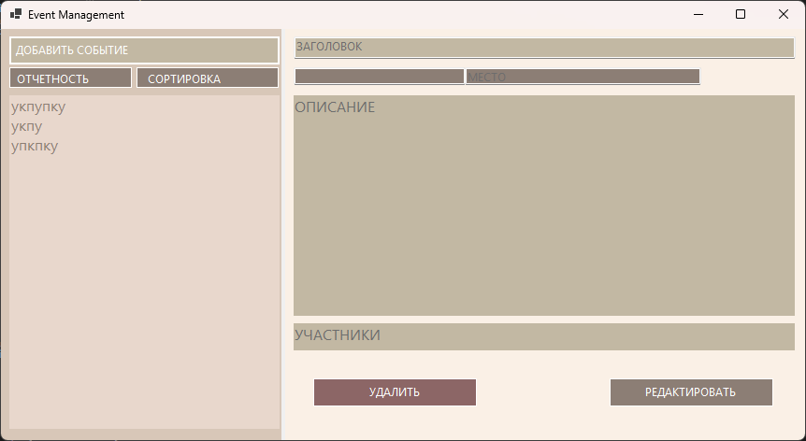 | Лёгкий | Исправлен | 2025-04-11
Место по умолчанию едва различимо | Если оставить поле место по умолчанию, то оно сильно сливается с фоном и при этом выглядит пустым | Запустил программу, посмотрел на форму события | Поле место едва различимо | Пользователь должен видеть, что ему надо вписать в текстовое поле, потому все поля по умолчанию должны быть различимы | 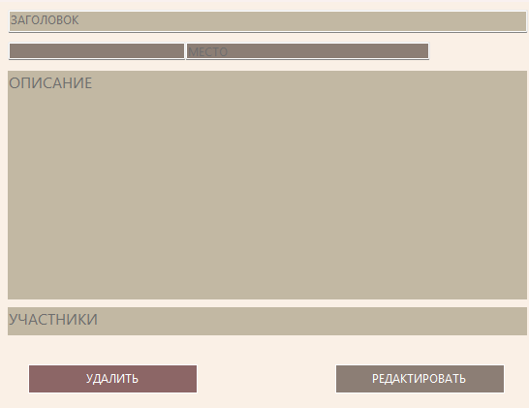 | Лёгкий | Исправлен | 2025-04-11
Возможность одновременного открытия неограниченного количества форм создания и редактирования | Программа никак не ограничивает пользователя в количестве открываемых форм. У меня получилось открыть 710, потом программа перестала работать. | Запустил программу, несколько раз нажал на кнопку добаления и редактирования события | Создалось несколько форм | Создание одной формы, или наличие хоть какого-то ограничения |  | Серьёзный | Отправлен на доработку | 2025-04-11
Возможность создать событие с пустыми полями | Пользователь может поставить пробелы во всех текстовых окнах, и тогда событие будет без названия, участников и места | Запустил программу, нажал на кнопку добавить событие, во всех текстовых полях поставил пробел, сохранил событие в базе данных | Создалось пустое событие без названия, участников и места проведения | Невозможность поставить пробел первым символом в текстовых полях | 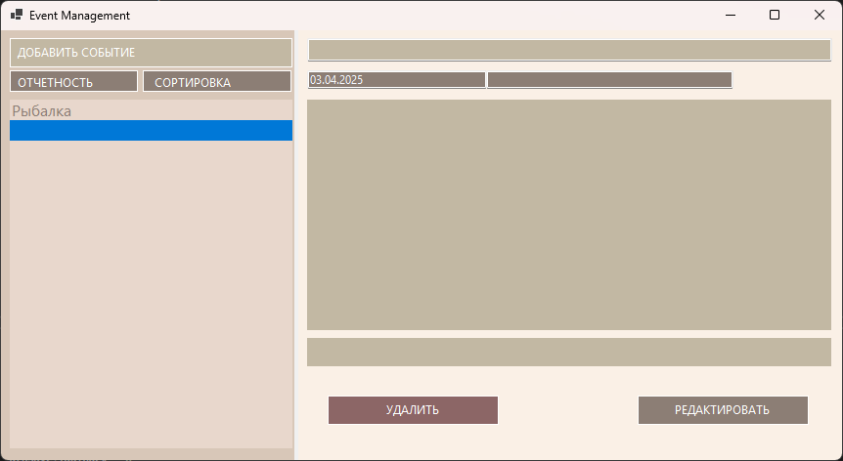 | Средний | Отправлен на доработку | 2025-04-12
Участники не сохраняются нормально | Если добавить участников в событие, после добавления участников в другое событие, то в списке событий у этого и всех последующих событий будут отображаться участники, добавленные в первую очередь. Новые участники не будут отображаться до перезапуска программы. | Запустил программу, создал событие с определенными участниками, создал событие с другими участниками, сравнил эти два события | Участники в обоих событиях одинаковы, и являются участниками первого созданного события | Участники в обоих событиях должны отличаться, и соответствовать внесённым в форму данным | 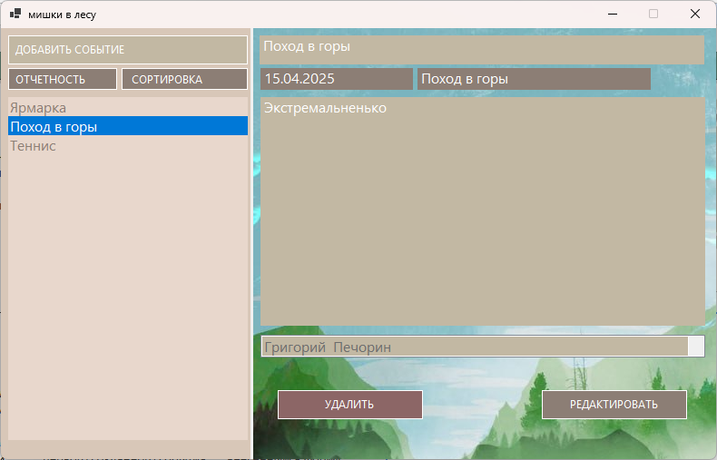 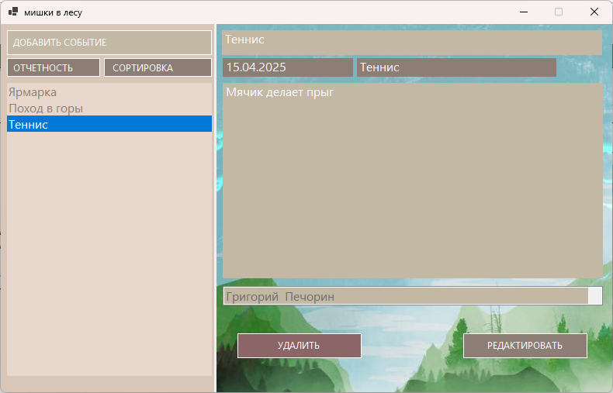 | Серьёзный | Отправлен на доработку | 2025-04-15
Место принимает значение заголовка | Создавая событие и указывая разные заголовок и место, в конечном итоге в списке событий и даже в отчёте место принимает значение заголовка | Запустил программу, создал событие с разным заголовком и местом, сохранил | После сохранения место приняло значение заголовка, то есть буквально поменялось, это видно в отчёте и при редактировании тоже, вместо места написан заголовок, они могут стать разными, только если их отредактировать | После сохранения, заголовок должен принять внесённое значение в поле заголовок, а место - внесённое значение в поле место | 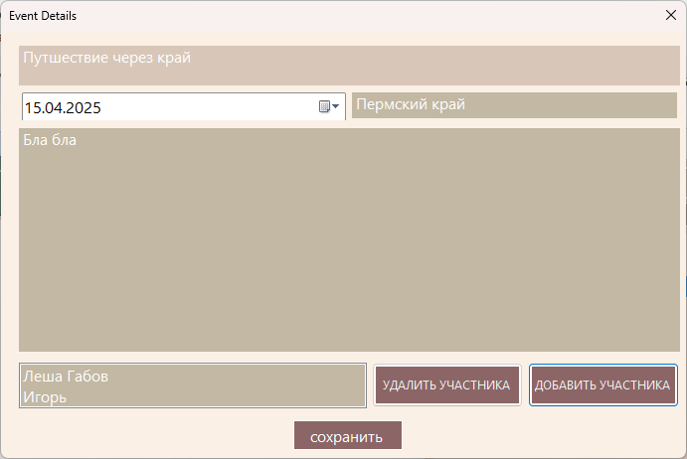 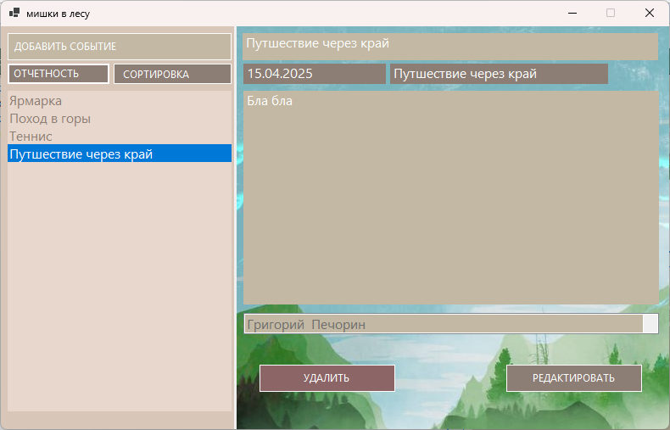 | Серьёзный | Отправлен на доработку | 2025-04-15

